ESTATAL

COMISIÓN ESTATAL MIXTA DE ESCALAFÓN MORELOS

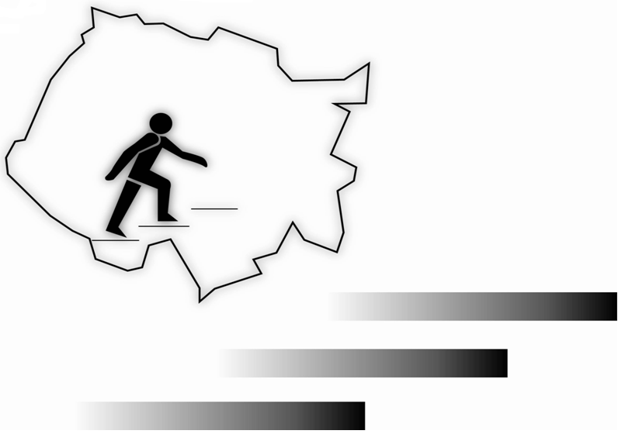

GRUPO II PREESCOLAR
ESTATAL

ACOMPAÑAÑANTE MUSICAL
 |  |  | CATEGORIA E0165 ACOMPAÑANTE MUSICAL

No. | EXP. | R.F.C. | NOMBRE | CONOC. (1080 MAX.) | APTITUD (600 MAX.) | ANTIGÜEDAD (480 MAX.) | DISC.Y PUNT. (240 MAX.) | TOTAL
1 | 875 | PASG651030R82 | PALOMO SANCHEZ GERARDO ALBERTO | 402.5000 | 0.0000 | 264.0000 | 0.0000 | 666.5000

POR LA H. COMISIÓN MIXTA DE ESCALAFÓN
PRESIDENE ÁRBITRO
PROFR. EDGAR FERNANDO ANTUNES CARBAJAL

SECRETARIAS DEL GRUPO II

REPRESENTANTE IEBEM
(NO SE HA NOMBRADO)
REPRESENTANTE SNTE
PROFRA. MARGARITA RIVAS RIOS

